界面&功能
神将系统 |  |  |  | 功能规则

 | 功能入口

 | 1.主界面右下角新加一个神将按钮

 | 神将阁界面
2
3
1
5
 |  | 1、标题、说明 |  |  | 1、标题、说明
 |  | ▶ | 显示标题名称 |  | ▶ | 显示标题名称
 |  | 2、功能子页签 |  |  | 2、功能子页签
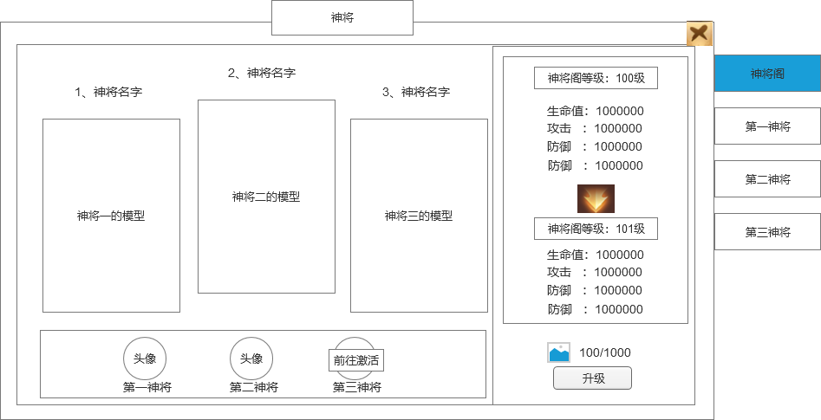
 |  | ▶ | 有4个子页签 |  | ▶ | 有4个子页签
 |  | ▶ | 有选中和未选中状态 |  | ▶ | 有选中和未选中状态
 |  | 3、神将展示 |  |  | 3、神将展示
 |  | ▶ | 显示神将的名字、序号、模型（神将名字根据剧情待定，暂用战士法师道士） |  | ▶ | 显示神将的名字、序号、模型
 |  | ▶ | 需要能展示3个神将的模型（战法道各选一个高级模型） |  | ▶ | 需要能展示3个神将的模型
 |  | ▶ | 有背景底图 |  | ▶ | 有背景底图
 |  | 4、神将头像 |  |  | 4、神将头像
 |  | ▶ | 展示神将头像和文字 |  | ▶ | 展示神将头像和文字
 |  |  | 神将头像分为激活和未激活2种状态 |  |  | 神将头像分为激活和未激活2种状态
 |  | ▶ | 如果是未激活，则有前往激活快捷标签，点击可以跳转到对应神将界面。 |  | ▶ | 如果是未激活，则有前往激活快捷标签，点击可以跳转到对应神将界面。
 |  | ▶ | 神将激活后会和宠物一样直接出战 |  | 5、神将阁属性
 |  | 5、神将阁属性 |  |  | ▶ | 显示神将阁当前属性和下级属性
 |  | ▶ | 显示神将阁当前属性和下级属性 |  |  | 如果神将阁满级的，则下级属性区域显示“已满级”
 |  |  | 如果神将阁满级的，则下级属性区域显示“已满级”
 |  | 6、升级 |  |  | 6、升级
 |  | ▶ | 显示升级消耗 |  | ▶ | 显示升级消耗
4
 |  | ▶ | 显示升级按钮 |  | ▶ | 显示升级按钮
6
 |  |  | 如果已满级，则隐藏该区域 |  |  | 如果已满级，则隐藏该区域
 |  |  | 如果材料不足，点击升级提示“XX材料不足。” |  |  | 如果材料不足，点击升级提示“XX材料不足。”
 |  | ▶ | 点击道具图标需要弹出tips |  | ▶ | 点击道具图标需要弹出tips

 | 神将界面
1
7
3
6
2
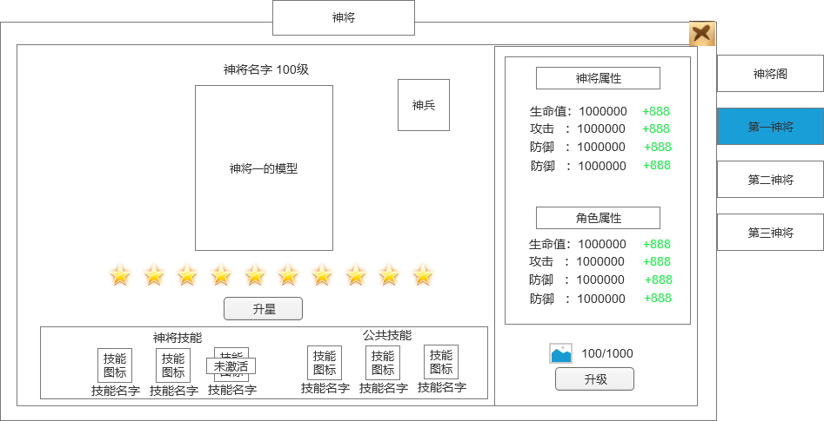
 |  | 1、标题、说明 |  |  | 1、标题、说明
 |  | ▶ | 显示标题名称 |  | ▶ | 显示标题名称
 |  | 2、功能子页签 |  |  | 2、功能子页签
 |  | ▶ | 有4个子页签 |  | ▶ | 有4个子页签
 |  | ▶ | 有选中和未选中状态 |  | ▶ | 有选中和未选中状态
 |  | 3、神将展示 |  |  | 3、神将展示
 |  | ▶ | 需要有背景底图 |  | ▶ | 需要有背景底图
 |  | ▶ | 显示神将的名字和等级 |  | ▶ | 显示神将的名字和等级
 |  | ▶ | 显示神将的模型 |  | ▶ | 显示神将的模型

 |  | 4、神将技能 |  |  | 4、神将技能
 |  | ▶ | 分为神将技能和公共技能2部分 |  | ▶ | 分为神将技能和公共技能2部分
 |  | ▶ | 需要显示技能图标和技能名字 |  | ▶ | 需要显示技能图标和技能名字
 |  | ▶ | 技能图标分为激活和未激活2种状态（激活亮色，未激活灰色） |  | ▶ | 技能图标分为激活和未激活2种状态（激活亮色，未激活灰色）
8
 |  |  | 未激活的技能图标上还会有未激活的标签 |  |  | 未激活的技能图标上还会有未激活的标签
 |  |  | 点击技能图标会弹出技能tips弹窗 |  |  | 点击技能图标会弹出技能tips弹窗
 |  | ▶ | 每个神将的技能不同，需要9个神将技能图标和3个公共技能图标（总计12个技能图标） |  | ▶ | 每个神将的技能不同，需要9个神将技能图标和3个公共技能图标（总计12个技能图标）
 |  | 5、神将星级 |  |  | 5、神将星级
 |  | ▶ | 神将的星级，最多10星 |  | ▶ | 神将的星级，最多10星
4
9
 |  | ▶ | 星星需要有2种状态，激活和未激活 |  | ▶ | 星星需要有2种状态，激活和未激活
5
 |  | ▶ | 升星按钮 |  | ▶ | 升星按钮
 |  |  | 点击升星按钮会弹出神将升星弹窗二级界面 |  |  | 点击升星按钮会弹出神将升星弹窗二级界面
 |  | 6、神兵 |  |  | 6、神兵
 |  | ▶ | 显示神兵图标 |  | ▶ | 显示神兵图标
 |  |  | 有激活和未激活2种状态 |  |  | 有激活和未激活2种状态
 |  |  | 点击神兵图标打开神兵二级界面 |  |  | 点击神兵图标打开神兵二级界面
 |  |  | 每个神将都有自己的专属神兵 |  |  | 每个神将都有自己的专属神兵
 |  | 7、神将属性 |  |  | 7、神将属性
 | 技能tips弹窗 | ▶ | 神将激活后会出战，本身会有对应的属性 |  | ▶ | 神将激活后会出战，本身会有对应的属性
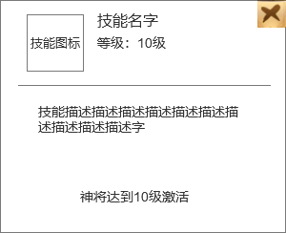
 |  | ▶ | 需要显示升级后的增加的属性 |  | ▶ | 需要显示升级后的增加的属性
 |  | 8、角色属性 |  |  | 8、角色属性
 |  | ▶ | 神将激活后给角色增加的属性 |  | ▶ | 神将激活后给角色增加的属性
 |  | ▶ | 需要显示升级后的增加的属性 |  | ▶ | 需要显示升级后的增加的属性
 |  | 9、升级按钮 |  |  | 9、升级按钮
 |  | ▶ | 如果神将未激活，这里显示激活的消耗，按钮显示激活 |  | ▶ | 如果神将未激活，这里显示激活的消耗，按钮显示激活
 |  | ▶ | 神将激活后，显示升级的消耗和升级按钮 |  | ▶ | 神将激活后，显示升级的消耗和升级按钮
 |  |  | 如果已经满级，则该区域显示文字“已满级” |  |  | 如果已经满级，则该区域显示文字“已满级”
 |  |  | 如果材料不足，点击升级提示“XX材料不足。” |  |  | 如果材料不足，点击升级提示“XX材料不足。”

 | 神将升星二级界面

1
2
 |  | 1、标题 |  |  | 1、标题
 |  | ▶ | 显示标题名称 |  | ▶ | 显示标题名称
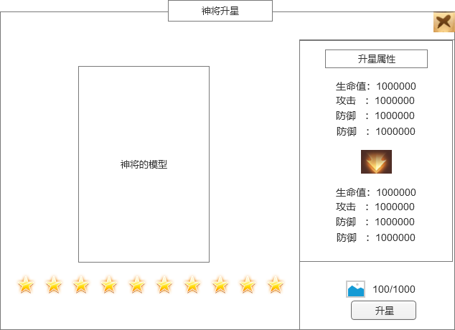
 |  | 2、神将展示 |  |  | 2、神将展示
 |  | ▶ | 显示神将的名字、序号、模型 |  | ▶ | 显示神将的名字、序号、模型
 |  | ▶ | 有背景底图 |  | ▶ | 有背景底图

4
 |  | 3、神将星级 |  |  | 3、神将星级
 |  | ▶ | 神将的星级，最多10星 |  | ▶ | 神将的星级，最多10星
 |  |  | 星星需要有2种状态，激活和未激活 |  |  | 星星需要有2种状态，激活和未激活

 |  | 4、神将属性 |  |  | 4、神将属性
 |  | ▶ | 显示神将当前升星属性和下级属性 |  | ▶ | 显示神将当前升星属性和下级属性
 |  |  | 如果星级已经满级，则下级属性区域显示“已满级” |  |  | 如果星级已经满级，则下级属性区域显示“已满级”
 |  | 5、升星 |  |  | 5、升星
 |  | ▶ | 显示升星消耗 |  | ▶ | 显示升星消耗
 |  | ▶ | 显示升星按钮 |  | ▶ | 显示升星按钮
 |  |  | 如果已满级，则隐藏该区域 |  |  | 如果已满级，则隐藏该区域
 |  |  | 如果材料不足，点击升星提示“XX材料不足。” |  |  | 如果材料不足，点击升星提示“XX材料不足。”
 |  | ▶ | 点击道具图标需要弹出tips |  | ▶ | 点击道具图标需要弹出tips

5
3

 | 神将神兵二级界面

2
1
4
3
 |  | 1、标题 |  |  | 1、标题
 |  | ▶ | 显示标题名称 |  | ▶ | 显示标题名称
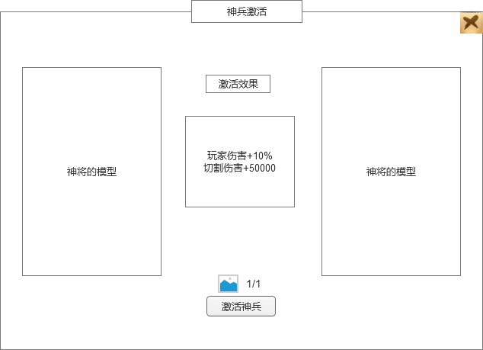
 |  | 2、神将当前模型展示 |  |  | 2、神将当前模型展示
 |  | ▶ | 显示神将当前的模型 |  | ▶ | 显示神将当前的模型
 |  | ▶ | 有背景底图 |  | ▶ | 有背景底图

 |  | 3、神将激活神兵后的模型展示 |  |  | 3、神将激活神兵后的模型展示
 |  | ▶ | 神兵激活后武器模型要有变化 |  | ▶ | 神兵激活后武器模型要有变化
 |  |  | 展示激活神兵后的模型展示 |  |  | 展示激活神兵后的模型展示

 |  | 4、神兵激活效果 |  |  | 4、神兵激活效果
 |  | ▶ | 显示标题 |  | ▶ | 显示标题
 |  |  | 显示神兵激活后的具体效果 |  |  | 显示神兵激活后的具体效果
 |  | 5、激活 |  |  | 5、激活
 |  | ▶ | 显示激活消耗 |  | ▶ | 显示激活消耗
 |  | ▶ | 显示激活按钮 |  | ▶ | 显示激活按钮
 |  |  | 如果已激活，则显示文本“已激活” |  |  | 如果已激活，则显示文本“已激活”
 |  |  | 如果材料不足，点击升星提示“XX材料不足。” |  |  | 如果材料不足，点击升星提示“XX材料不足。”
 |  | ▶ | 点击道具图标需要弹出tips |  | ▶ | 点击道具图标需要弹出tips

5

参考界面
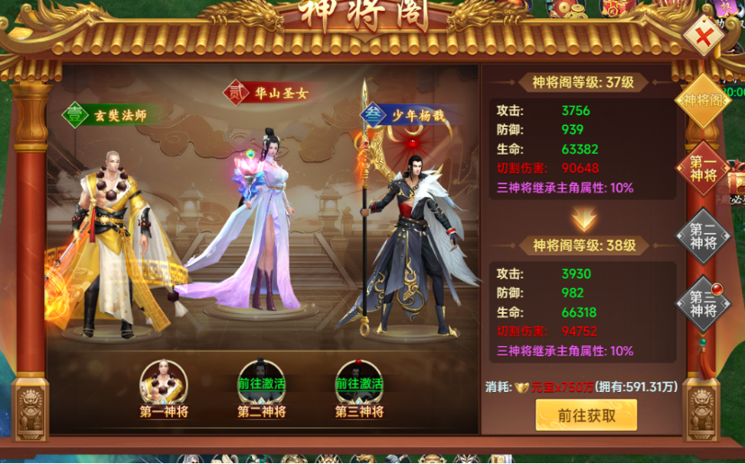
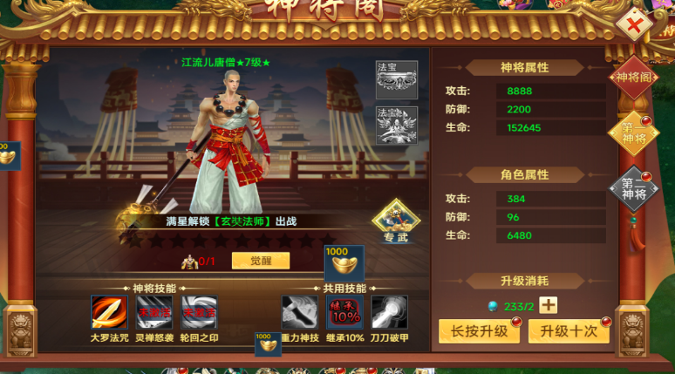
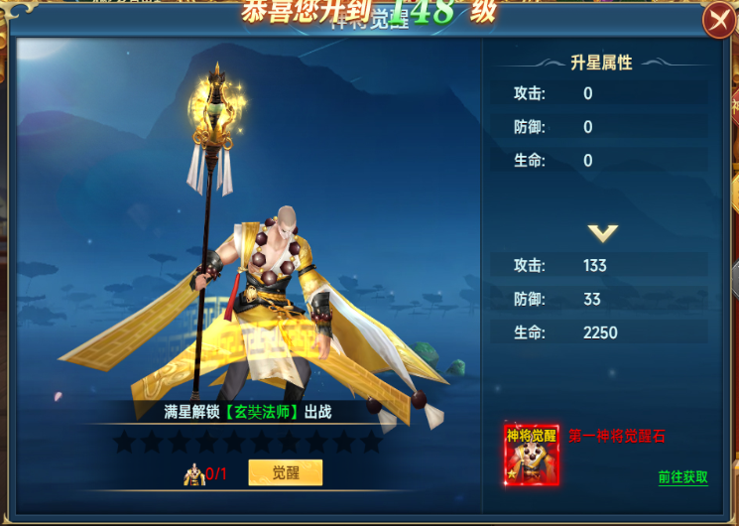
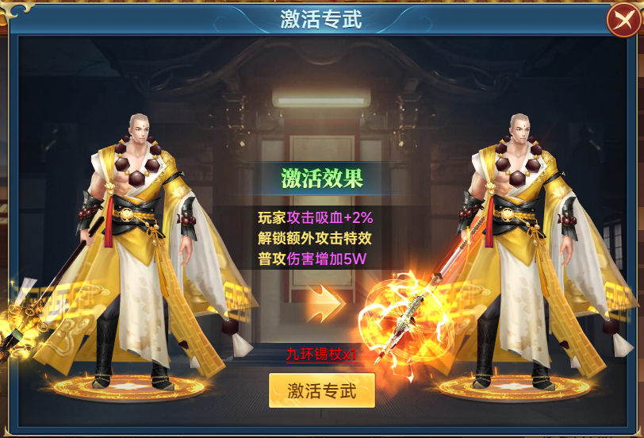
参考图

 | 参考游戏—

